Selektionstool
 | MODULARES T-STÜCK SDR 11 LX, gelötet

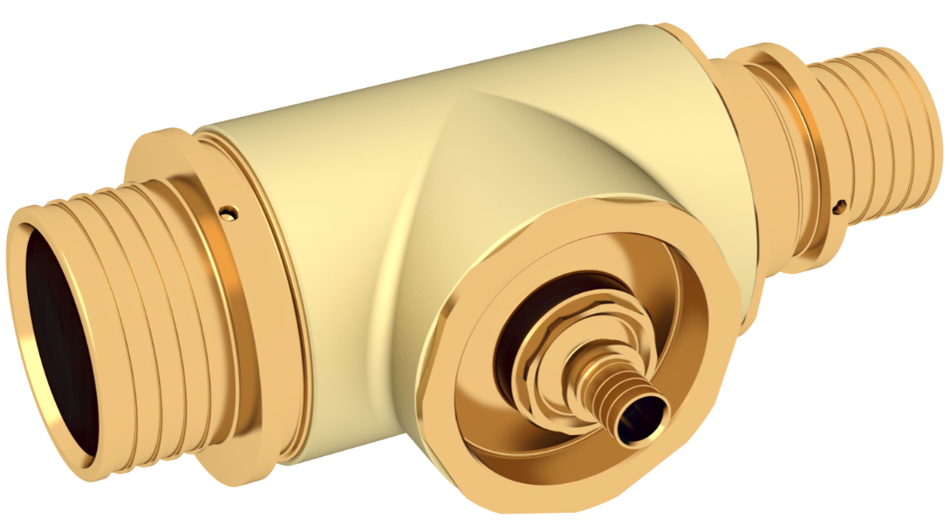
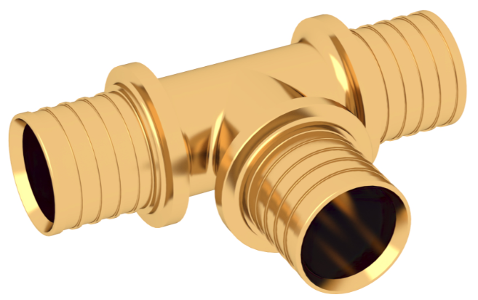

 |  |  |  |  |  |  | Version 1.3 vom | 2025-01-01
 |  |  |  |  |  |  | ist bereits | 13 Tag(e) alt
 | Wählen Sie hier bitte Ihre Abmessungen SDR 11:
Wir empfehlen stehts die aktuelle Version über unsere Homepage zu laden.
Zur Aktualisierung drücken SIe bitte auf dieses Textfeld.
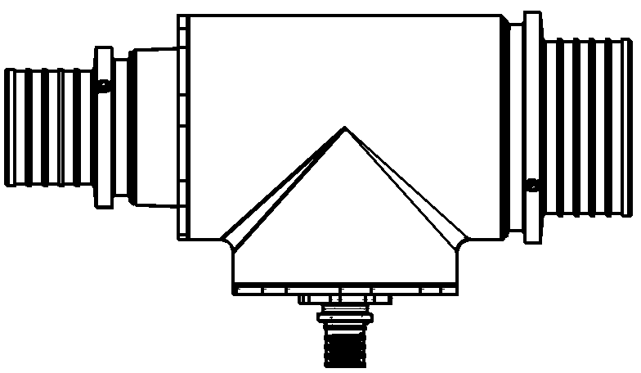
 | 110 |  | 75 |  | Modulares T-Stück | Serienteil
 |  |  |  | Materialnummer | 16863331083 | -
 |  |  |  | GTIN | 4064299226783 | -
 |  |  |  | Abmessung | 110 - 25 - 75 | -
 |  |  |  | Formteilausführung | Baugruppe Modular | -
 |  |  |  | Gewicht | 10.03 kg | -
 |  |  |  | Preis* | 1,119.81 € | -
 |  | 25 |  | Gewicht mit Verpackung | 11.03 kg
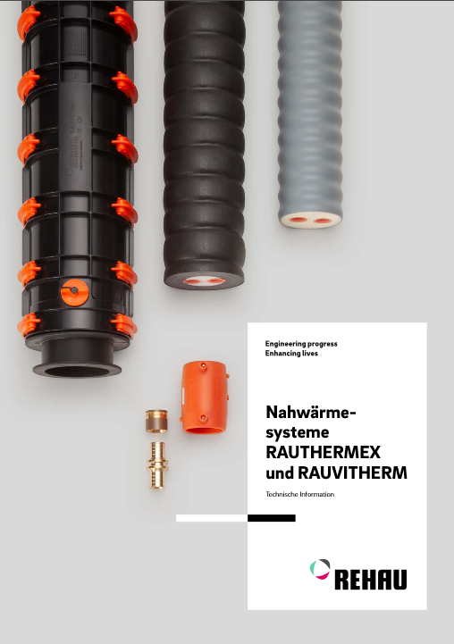
 |  |  |  | Verpackung L x B x H | 400 x 285 x 146 mm
 |  |  |  | *Alle Preise sind unverbindlich in EUR, exkl. MwSt., Preise ohne Gewähr. Druckfehler, Änderungen und Irrtümer vorbehalten.

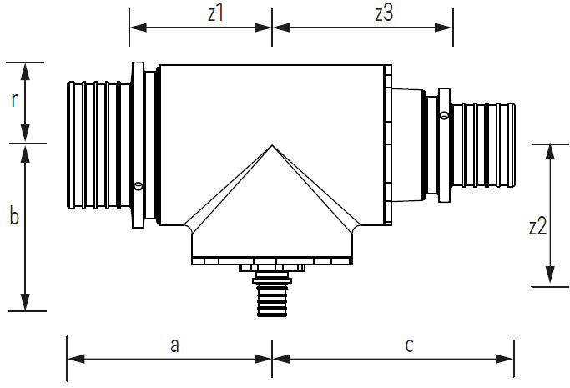
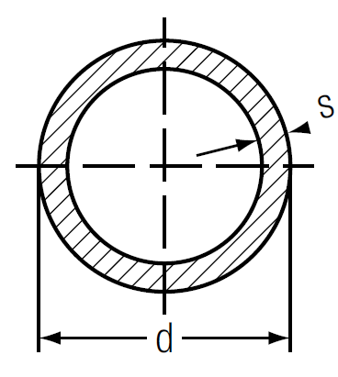
SDR 11
d x s
25 x 2,3
32 x 2,9
40 x 3,7
50 x 4,6
63 x 5,8
75 x 6,8
90 x 8,2
110 x 10,0
 |  |  |  |  | Maße
 |  |  |  | Länge [a + c] | 352 mm
 |  |  |  | a | 161 mm
Technische Information und Preisliste der Programme "Nahwärmesysteme RAUTHERMEX und RAUVITHERM" und "INDUSTRIEROHRSYSTEM RAUPEX" beachten. Zugangslink über obige Bilder.
 |  |  |  | c | 191 mm
 |  |  |  | Breite [b + r] | 199 mm
 |  |  |  | b | 134 mm
 |  |  |  | r | 65 mm
 |  |  |  | Höhe | 130 mm
 |  |  |  | z1 | 111 mm
 |  |  |  | z3 | 141 mm
 |  |  |  | z2 | 113 mm

Die Unterlage ist urheberrechtlich geschützt. Die dadurch begründeten Rechte, insbesondere die der Übersetzung, des Nachdruckes, der Entnahme von Abbildungen, der Funksendungen, der Wiedergabe auf fotomechanischem oder ähnlichem Wege und der Speicherung in Datenverarbeitungsanlagen, bleiben vorbehalten.Unsere anwendungsbezogene Beratung in Wort und Schrift beruht auf langjährigen Erfahrungen sowie standardisierten Annahmen und erfolgt nach bestem Wissen. Der Einsatzzweck der REHAU Produkte ist abschließend in den technischen Produktinformationen beschrieben. Die jeweils gültige Fassung ist online unter www.rehau.com/TI einsehbar. Anwendung, Verwendung und Verarbeitung der Produkte erfolgen außerhalb unserer Kontrollmöglichkeiten und liegen daher ausschließlich im Verantwortungsbereich des jeweiligen Anwenders/Verwenders/Verarbeiters. Sollte dennoch eine Haftung in Frage kommen, richtet sich diese ausschließlich nach unseren Lieferungs- und Zahlungsbedingungen, einsehbar unter www.rehau.com/conditions, soweit nicht mit REHAU schriftlich etwas anderes vereinbart wurde. Dies gilt auch für etwaige Gewährleistungsansprüche, wobei sich die Gewährleistung auf die gleichbleibende Qualität unserer Produkte entsprechend unserer Spezifikation bezieht. Technische Änderungen vorbehalten. www.rehau.de/verkaufsbueros

